Tabelle-neu
VDSL-Ausfälle (ab Zeile 82 neue Darstellung) (Änderung ab Zeile 204 !!!) |  |  | Heinz Mölleken, Wartburgstr. 17, 34613 Schwalmstadt Rufnummer: 06691-4678 - (VDSL-Soll: 100MBit/sec) *** Grafik über DSL-Abbrüche siehe ab Zeile 159, 206, 289, 401 ***
2018-02-17 | 20:31:00 |  | 10:00:00 | 10:35:00 | 12:20:00 | 13:34:00 | 13:45:00 | 13:58:00 | 14:27:00 | 14:59:00 | 14:59:00 | ---
Samstag | Differenz |  | 14:29:00 | 0:35:00 | 1:45:00 | 1:14:00 | 0:11:00 | 0:13:00 | 0:29:00 | 0:32:00 | 0:00:00 | (20:37)
 | Bem. |  |  |  |  |  | 13:45 Hzg.noch an FBH-Pumpe aus |  |  |  | 14:59 Hzg. aus |  | (FBH = Fußbodenheizung)
2018-02-18 | 14:59:00 |  | 11:36:00 | 12:30:00 | 15:44:00 | 18:00:00 | 19:41:00 | ---
Sonntag | Differenz |  | 20:37:00 | 0:54:00 | 3:14:00 |  | 3:57:00 | (11:23)
 | Bem. |  | 20:50 Hzg. an -mit 2 Pumpen- |  |  | Ringkerne an Pumpen
2018-02-19 | 19:41:00 |  | 6:04:00 | 8:31:00 | 8:43:00 | 9:43:00 | 10:44:00 | 11:45:00 | 12:23:00 | 12:53:00 | 13:29:00 | 14:00:00 | 14:36:00 | 15:07:00 | 15:44:00 | 16:09:00 | 16:48:00 | 19:07:00 | 20:07:00 | 21:18:00 | 23:21:00 | ---
Montag | Differenz |  | 11:23:00 | 2:27:00 | 0:12:00 | 1:00:00 | 1:01:00 | 1:01:00 | 0:38:00 | 0:30:00 | 0:36:00 | 0:31:00 | 0:36:00 | 0:31:00 | 0:37:00 | 0:25:00 | 0:39:00 | 2:19:00 | 1:00:00 | 1:11:00 | 2:03:00 | (0:50)
 | Bem. |  |  |  |  |  |  |  |  |  |  |  |  |  |  |  |  |  |  | 21:15 Hzg. an nur WW | 23:22 Hzg. an normal
2018-02-20 | 23:21:00 |  | 0:11:00 | 0:56:00 | 2:24:00 | 3:07:00 | 3:53:00 | 5:22:00 | 6:05:00 | 7:10:00 | 8:09:00 | 9:03:00 | 10:02:00 | 10:24:00 | 11:03:00 | 12:05:00 | 12:58:00 | 15:10:00 | 20:06:00 | ---
Dienstag | Differenz |  | 0:50:00 | 0:45:00 | 1:28:00 | 0:43:00 | 0:46:00 | 1:29:00 | 0:43:00 | 1:05:00 | 0:59:00 | 0:54:00 | 0:59:00 | 0:22:00 | 0:39:00 | 1:02:00 | 0:53:00 |  | 7:08:00 | (12:19)
 | Bem. |  |  |  |  |  |  |  |  |  |  |  |  |  |  |  | 13:00 Hzg. aus | 15:10 Hzg. an
2018-02-21 | 20:06:00 |  | 8:25:00 | 9:51:00 | 10:56:00 | 12:49:00 | 15:06:00 | 21:42:00 | 23:34:00 | ---
Mittwoch | Differenz |  | 12:19:00 | 1:26:00 | 1:05:00 | 1:53:00 | 2:17:00 | 6:36:00 | 1:52:00 | (1:03)
 | Bem.
2018-02-22 | 23:34:00 |  | 0:37:00 | 2:21:00 | 7:02:00 | 8:05:00 | 8:51:00 | 10:05:00 | 10:47:00 | 11:52:00 | 15:23:00 | 16:00:00 | 21:12:00 | 22:10:00 | ---
Donnerstag | Differenz |  | 1:03:00 | 1:44:00 | 4:41:00 | 1:03:00 | 0:46:00 | 1:14:00 | 0:42:00 | 1:05:00 | 3:31:00 | 0:37:00 | 5:12:00 | 0:58:00 | (8:06)
 | Bem. |  |  |  |  |  |  |  |  |  |  | 15:25 Hzg. nur WW |  | 22:30 Hzg.an
2018-02-23 | 22:10:00 |  | 8:16:00 | 10:07:00 | 10:55:00 | 11:36:00 | 11:56:00 | 12:33:00 | 12:56:00 | 14:31:00 | 15:25:00 | 20:23:00 | 20:46:00 | 21:32:00 | 21:56:00 | 22:51:00 | 23:32:00 | ---
Freitag | Differenz |  | 8:06:00 | 1:51:00 | 0:48:00 | 0:41:00 | 0:20:00 | 0:37:00 | 0:23:00 | 1:35:00 | 0:54:00 | 4:58:00 | 0:23:00 | 0:46:00 | 0:24:00 | 0:55:00 | 0:41:00 | (0:40)
 | Bem.
2018-02-24 | 23:32:00 |  | 0:12:00 | 0:51:00 | 1:29:00 | 2:06:00 | 2:43:00 | 3:19:00 | 3:56:00 | 4:31:00 | 6:13:00 | 6:24:00 | 7:10:00 | 8:16:00 | 10:12:00 | 10:37:00 | 11:19:00 | 11:21:00 | 12:30:00 | 12:59:00 | 13:40:00 | 14:34:00 | 15:23:00 | 15:50:00 | 16:33:00 | 20:08:00 | 20:30:00 | 21:04:00 | 21:26:00 | 22:48:00 | 23:30:00 | ---
Samstag | Differenz |  | 0:40:00 | 0:39:00 | 0:38:00 | 0:37:00 | 0:37:00 | 0:36:00 | 0:37:00 | 0:35:00 | 1:42:00 | 0:11:00 | 0:46:00 | 1:06:00 | 1:56:00 | 0:25:00 | 0:42:00 | 0:02:00 | 1:09:00 | 0:29:00 | 0:41:00 | 0:54:00 | 0:49:00 | 0:27:00 | 0:43:00 | 3:35:00 | 0:22:00 | 0:34:00 | 0:22:00 | 1:22:00 | 0:42:00 | (0:40)
 | Bem.
2018-02-25 | 23:30:00 |  | 0:10:00 | 0:48:00 | 1:25:00 | 2:02:00 | 2:38:00 | 3:14:00 | 5:01:00 | 6:11:00 | 7:13:00 | 8:21:00 | 8:30:00 | 11:18:00 | 12:08:00 | 12:33:00 | 13:14:00 | 13:44:00 | 14:21:00 | 14:45:00 | 15:23:00 | 15:58:00 | 16:19:00 | 20:47:00 | (22:17) | 22:17:00 | 23:33:00 | ---
Sonntag | Differenz |  | 0:40:00 | 0:38:00 | 0:37:00 | 0:37:00 | 0:36:00 | 0:36:00 | 1:47:00 | 1:10:00 | 1:02:00 | 1:08:00 | 0:09:00 | 2:48:00 | 0:50:00 | 0:25:00 | 0:41:00 | 0:30:00 | 0:37:00 | 0:24:00 | 0:38:00 | 0:35:00 | 0:21:00 | 4:28:00 |  | 1:30:00 | 1:16:00 | (0:38)
 | Bem. |  |  |  |  |  |  |  |  |  |  |  |  |  |  |  |  |  |  |  |  |  |  |  | 22:17 7590 auf 12V | 22:17 Reset manuell
2018-02-26 | 23:33:00 |  | 0:11:00 | 0:48:00 | 1:26:00 | 2:01:00 | 2:36:00 | 3:12:00 | 3:47:00 | 4:22:00 | 4:57:00 | 5:33:00 | 6:21:00 | 7:10:00 | 8:23:00 | 8:33:00 | 10:22:00 | 11:04:00 | 11:53:00 | 12:19:00 | 13:04:00 | (14:17) | 14:17:00 | 14:46:00 | 15:42:00 | 16:36:00 | 19:46:00 | 20:09:00 | 20:28:00 | 22:28:00 | 23:07:00 | 23:45:00 | ---
Montag | Differenz |  | 0:38:00 | 0:37:00 | 0:38:00 | 0:35:00 | 0:35:00 | 0:36:00 | 0:35:00 | 0:35:00 | 0:35:00 | 0:36:00 | 0:48:00 | 0:49:00 | 1:13:00 | 0:10:00 | 1:49:00 | 0:42:00 | 0:49:00 | 0:26:00 | 0:45:00 |  | 1:13:00 | 0:29:00 | 0:56:00 | 0:54:00 | 3:10:00 | 0:23:00 | 0:19:00 | 2:00:00 | 0:39:00 | 0:38:00 | (0:37)
 | Bem. |  |  |  |  |  |  |  |  |  |  |  |  |  |  |  |  |  |  |  |  | 14:17 7590 = NT | 14:17 Reset manuell |  |  | 16:40 7490 mit Erde |  |  |  | 22:30 TV ohne I-Net
2018-02-27 | 23:45:00 |  | 0:22:00 | 0:58:00 | 1:33:00 | 2:09:00 | 2:44:00 | 3:19:00 | 3:54:00 | 4:28:00 | 5:39:00 | 6:22:00 | 7:13:00 | 8:22:00 | 9:18:00 | 10:17:00 | 11:08:00 | 12:02:00 | 12:30:00 | 15:02:00 | 15:29:00 | 16:46:00 | 18:36:00 | 19:43:00 | 20:08:00 | 20:42:00 | 21:32:00 | 23:18:00 | 23:53:00 | ---
Dienstag | Differenz |  | 0:37:00 | 0:36:00 | 0:35:00 | 0:36:00 | 0:35:00 | 0:35:00 | 0:35:00 | 0:34:00 | 1:11:00 | 0:43:00 | 0:51:00 | 1:09:00 | 0:56:00 | 0:59:00 | 0:51:00 | 0:54:00 | 0:28:00 | 2:32:00 | 0:27:00 | 1:17:00 | 1:50:00 | 1:07:00 | 0:25:00 | 0:34:00 | 0:50:00 | 1:46:00 | 0:35:00 | (0:34)
 | Bem.
2018-02-28 | 23:53:00 |  | 0:27:00 | 1:02:00 | 1:35:00 | 2:08:00 | 2:42:00 | 3:49:00 | 4:56:00 | 6:18:00 | 7:06:00 | 7:19:00 | 7:49:00 | 8:14:00 | 8:28:00 | 8:43:00 | 10:36:00 | 11:08:00 | 11:36:00 | 12:08:00 | 12:18:00 | 12:56:00 | 14:03:00 | 14:35:00 | 14:45:00 | 21:01:00 | ---
Mittwoch | Differenz |  | 0:34:00 | 0:35:00 | 0:33:00 | 0:33:00 | 0:34:00 | 1:07:00 | 1:07:00 | 1:22:00 | 0:48:00 | 0:13:00 | 0:30:00 | 0:25:00 | 0:14:00 | 0:15:00 | 1:53:00 | 0:32:00 | 0:28:00 | 0:32:00 | 0:10:00 | 0:38:00 | 1:07:00 | 0:32:00 | 0:10:00 | 6:16:00 | (18:49)
 | Bem. |  |  |  |  |  |  | 04:08 Zwangstrennung |  |  |  |  |  |  |  |  |  |  |  |  |  |  |  |  |  | 15:00 Hzg. aus 17:00 Hzg. an
2018-03-01 | 0:00:00 |  | 15:50:00 | 16:30:00 | 19:59:00 | 20:37:00 | 21:11:00 | 22:40:00 | 23:16:00 | 23:52:00 | ---
Donnerstag | Differenz |  | 18:49:00 | 0:40:00 | 3:29:00 | 0:38:00 | 0:34:00 | 1:29:00 | 0:36:00 | 0:36:00 | (0:34)
 | Bem. |  | 04:27 Zwangstrennung
2018-03-02 | 23:52:00 |  | 0:26:00 | 1:01:00 | 1:36:00 | 2:10:00 | 2:44:00 | 3:52:00 | 4:27:00 | 6:39:00 | 8:00:00 | 8:43:00 | 10:12:00 | 10:49:00 | 13:18:00 | 14:04:00 | 14:37:00 | 15:10:00 | 16:12:00 | 20:55:00 | 21:27:00 | 21:46:00 | 23:21:00 | ---
Freitag | Differenz |  | 0:34:00 | 0:35:00 | 0:35:00 | 0:34:00 | 0:34:00 | 1:08:00 | 0:35:00 | 2:12:00 | 1:21:00 | 0:43:00 | 1:29:00 | 0:37:00 | 2:29:00 | 0:46:00 | 0:33:00 | 0:33:00 | 1:02:00 | 4:43:00 | 0:32:00 | 0:19:00 | 1:35:00 | (0:47)
 | Bem. |  |  |  |  |  |  |  | 04:11 Zwangstrennung
2018-03-03 | 23:21:00 |  | 0:08:00 | 0:53:00 | 1:39:00 | 2:25:00 | 3:54:00 | 4:38:00 | 6:17:00 | 7:01:00 | 7:52:00 | 8:10:00 | 8:57:00 | 11:01:00 | 11:44:00 | 12:12:00 | 12:52:00 | 13:22:00 | 14:34:00 | 15:44:00 | 16:26:00 | 16:54:00 | 20:41:00 | 21:10:00 | 21:49:00 | 22:33:00 | ---
Samstag | Differenz |  | 0:47:00 | 0:45:00 | 0:46:00 | 0:46:00 | 1:29:00 | 0:44:00 | 1:39:00 | 0:44:00 | 0:51:00 | 0:18:00 | 0:47:00 | 2:04:00 | 0:43:00 | 0:28:00 | 0:40:00 | 0:30:00 | 1:12:00 | 1:10:00 | 0:42:00 | 0:28:00 | 3:47:00 | 0:29:00 | 0:39:00 | 0:44:00 | (1:22)
 | Bem. |  |  |  |  |  |  | 04:13 Zwangstrennung
2018-03-04 | 22:33:00 |  | 0:25:00 | 1:24:00 | 3:16:00 | 5:48:00 | 7:51:00 | 8:13:00 | 12:54:00 | 15:30:00 | 21:24:00 | ---
Sonntag | Differenz |  | 1:22:00 | 0:59:00 | 1:52:00 | 2:32:00 | 2:03:00 | 0:22:00 | 4:41:00 | 2:36:00 | 5:54:00 | (8:45)
 | Bem. |  |  |  |  | 04:02 Zwangstrennung
2018-03-05 | 21:24:00 |  | 6:09:00 | 7:04:00 | 7:27:00 | 8:39:00 | 10:01:00 | 10:39:00 | 12:38:00 | 14:11:00 | 16:07:00 | 20:17:00 | 20:47:00 | ---
Montag | Differenz |  | 8:45:00 | 0:55:00 | 0:23:00 | 1:12:00 | 1:22:00 | 0:38:00 | 1:59:00 | 1:33:00 | 1:56:00 | 4:10:00 | 0:30:00 | (6:45)
 | Bem. |  | 04:38 Zwangstrennung
2018-03-06 | 20:47:00 |  | 3:32:00 | 4:25:00 | 7:27:00 | 10:06:00 | 11:53:00 | 12:27:00 | 13:44:00 | 14:33:00 | 15:08:00 | 15:54:00 | 20:10:00 | 21:27:00 | ---
Dienstag | Differenz |  | 6:45:00 | 0:53:00 | 3:02:00 | 2:39:00 | 1:47:00 | 0:34:00 | 1:17:00 | 0:49:00 | 0:35:00 | 0:46:00 | 4:16:00 | 1:17:00 | (6:13)
 | Bem.
2018-03-07 | 21:27:00 |  | 3:40:00 | 7:19:00 | 10:05:00 | 11:12:00 | 12:31:00 | 13:54:00 | 15:19:00 | 15:37:00 | 20:00:00 | 21:21:00 | ---
Mittwoch | Differenz |  | 6:13:00 | 3:39:00 | 2:46:00 | 1:07:00 | 1:19:00 | 1:23:00 | 1:25:00 | 0:18:00 | 4:23:00 | 1:21:00 | (10:54)
 | Bem. |  |  | 04:36 Zwangstrennung |  |  |  |  | 15:30 IR. aus (Werkstatt) | 15:40 Hzg. aus (Hauptschalter) | 18:40 Hzg. an (Hauptschalter) | 100 MBit down 45 MBit up | 70 MBit down 32 MBit up
2018-03-08 | 21:21:00 | 70 MBit down 32 MBit up | 8:15:00 |  |  |  |  | ---
Donnerstag | Differenz |  | 10:54:00 |  |  |  |  | (18:24)
 |  |  | 08:15 alles aus | 15:15 nur Hzg. an | 18:20 EG voll an | 18:58 DG vol an | 20:25 Keller voll an
2018-03-09 | 8:15:00 | 70 MBit down 32 MBit up | 3:42:00 |  |  | ---
Freitag | Differenz |  | 18:24:00
 |  |  |  | 04:01 Zwangstrennung | 04:59 Zwangstrennung
2018-03-10 | 3:42:00 | 70 MBit down 32 MBit up | 6:09:00 | 16:49:00 |  | ---
Samstag | Differenz |  | 2:27:00 | 10:40:00 |  | (xxx)
 |  |  |  |  | ab 18:00 keine Zwangstrennung
2018-03-11 | 16:49:00 | 70 MBit down 32 MBit up |  | ---
Sonntag | Differenz
 |  |  | 18:00 Zwangstrennung
2018-03-12 | 16:49:00 | 70 MBit down 32 MBit up | 6:11:00 | ---
Montag | Differenz

2018-03-13 | 6:11:00 | 70 MBit down 32 MBit up | 13:19:00 | 14:48:00 | ---
Dienstag | Differenz |  |  | 1:29:00

2018-03-14 | 14:48:00 | 70 MBit down 32 MBit up | 11:44:00 | 13:31:00 | 14:41:00 | 15:54:00 | 20:49:00 | ---
Mittwoch | Differenz |  |  | 1:47:00 | 1:10:00 | 1:13:00 | 4:55:00

2018-03-15 | 20:49:00 | 70 MBit down 32 MBit up | 10:05:00 | 15:25:00 | ---
Donnerstag | Differenz |  |  | 5:20:00

--- ab hier neue Darstellung --- |  |  | VDSL-Abbrüche mit Uhrzeit
 |  |  | 1 | 2 | 3 | 4 | 5 | 6 | 7 | 8 | 9 | 10
2018-03-16 | Freitag | 70 MBit down 32 MBit up | ---
….. | kein DSL- Abbruch |  |  | 8 Tage =OK
2018-03-24 | Samstag | 70 MBit down 32 MBit up | 11:02:00 | 15:54:00
2018-03-25 | Sonntag | 70 MBit down 32 MBit up | 14:49:00
2018-03-26 | Montag | 70 MBit down 32 MBit up | 10:36:00 | 11:15:00 | 12:30:00 | 13:51:00
….. | kein DSL- Abbruch |  |  |  | 5 Tage =OK
2018-04-01 | Sonntag | 70 MBit down 32 MBit up | 14:13:00 | 15:47:00
2018-04-02 | Oster-Montag | 70 MBit down 32 MBit up | 12:54:00
2018-04-03 | Dienstag | 70 MBit down 32 MBit up | ---
2018-04-04 | Mittwoch | 70 MBit down 32 MBit up | 10:02:00 | 14:39:00 | 18:39:00
2018-04-05 | Donnerstag | 70 MBit down 32 MBit up | 10:33:00 | 16:14:00
2018-04-06 | Freitag | 70 MBit down 32 MBit up | ---
2018-04-07 | Samstag | 70 MBit down 32 MBit up | 11:24:00
2018-04-08 | Sonntag | 70 MBit down 32 MBit up | 15:38:00 | 20:33:00
2018-04-09 | Montag | 70 MBit down 32 MBit up | 8:12:00 | 12:14:00 | 15:39:00
2018-04-10 | Dienstag | 70 MBit down 32 MBit up | 12:27:00 | 15:58:00
2018-04-11 | Mittwoch | 70 MBit down 32 MBit up | 10:15:00 | 12:24:00
2018-04-12 | Donnerstag | 70 MBit down 32 MBit up | 10:24:00 | 15:13:00
2018-04-13 | Freitag | 70 MBit down 32 MBit up | 8:00:00
2018-04-14 | Samstag | 70 MBit down 32 MBit up | ---
2018-04-15 | Sonntag | 70 MBit down 32 MBit up | 15:37:00 | 20:02:00
2018-04-16 | Montag | 70 MBit down 32 MBit up | 13:11:00 | 16:14:00
2018-04-17 | Dienstag | 70 MBit down 32 MBit up | 13:25:00 | 20:32:00
2018-04-18 | Mittwoch | 70 MBit down 32 MBit up | 6:11:00 | 9:11:00 | 9:44:00 | 11:13:00 | 18:41:00
2018-04-19 | Donnerstag | 70 MBit down 32 MBit up | 11:14:00
2018-04-20 | Freitag | 70 MBit down 32 MBit up | 6:10:00 | 6:36:00 | 11:13:00 | 13:52:00 | 14:53:00
2018-04-21 | Samstag | 70 MBit down 32 MBit up | 15:36:00 | 20:50:00
2018-04-22 | Sonntag | 70 MBit down 32 MBit up | 10:23:00 | 12:38:00
2018-04-23 | Montag | 70 MBit down 32 MBit up | 11:14:00 | 13:40:00
2018-04-24 | Dienstag | 70 MBit down 32 MBit up | ---
2018-04-25 | Mittwoch | 70 MBit down 32 MBit up | 8:38:00 | 11:15:00
2018-04-26 | Donnerstag | 70 MBit down 32 MBit up | 20:45:00
2018-04-27 | Freitag | 70 MBit down 32 MBit up | 6:09:00 | 11:15:00 | 13:31:00 | 16:15:00
2018-04-28 | Samstag | 70 MBit down 32 MBit up | 8:16:00 | 10:45:00 | 15:14:00 | 17:43:00 | 20:04:00
2018-04-29 | Sonntag | 70 MBit down 32 MBit up | 13:18:00 | 15:50:00 | 18:16:00 | 20:58:00
2018-04-30 | Montag | 70 MBit down 32 MBit up | 8:42:00 | 11:17:00 | 16:15:00 | 18:26:00
2018-05-01 | Dienstag | 70 MBit down 32 MBit up | 6:09:00 | 13:32:00
2018-05-02 | Mittwoch | 70 MBit down 32 MBit up | 12:58:00 | 16:14:00 | 20:51:00
2018-05-03 | Donnerstag | 70 MBit down 32 MBit up | 20:07:00
2018-05-04 | Freitag | 70 MBit down 32 MBit up | kein DSL- Abbruch | 1 Tag =OK
2018-05-05 | Samstag | 70 MBit down 32 MBit up | kein DSL- Abbruch | 1 Tag =OK
2018-05-06 | Sonntag | 70 MBit down 32 MBit up | 14:54:00
2018-05-07 | Montag | 70 MBit down 32 MBit up | kein DSL- Abbruch | 1 Tag =OK
2018-05-08 | Dienstag | 70 MBit down 32 MBit up | 6:11:00 | 8:26:00 | 11:14:00 | 13:23:00 | 16:15:00 | 18:54:00
2018-05-09 | Mittwoch | 70 MBit down 32 MBit up | 6:10:00 | 21:18:00
2018-05-10 | Donnerstag | 70 MBit down 32 MBit up | 11:17:00 | 20:09:00
2018-05-11 | Freitag | 70 MBit down 32 MBit up | 13:53:00 | 16:18:00 | 18:50:00
2018-05-12 | Samstag | 70 MBit down 32 MBit up | 8:33:00 | 10:56:00 | 13:44:00 | 16:26:00 | 18:58:00 | 21:02:00
2018-05-13 | Sonntag | 70 MBit down 32 MBit up | 6:09:00 | 8:31:00 | 11:04:00 | 13:35:00 | 16:14:00 | 18:57:00 | 21:47:00
2018-05-14 | Montag | 70 MBit down 32 MBit up | 6:08:00 | 8:42:00 | 18:52:00
2018-05-15 | Dienstag | 70 MBit down 32 MBit up | 8:31:00 | 11:16:00 | 13:57:00 | 17:13:00
2018-05-16 | Mittwoch | 70 MBit down 32 MBit up | 3:15:00 | 6:08:00 | 8:58:00 | 13:46:00 | 19:54:00
2018-05-17 | Donnerstag | 70 MBit down 32 MBit up | 3:19:00 | 8:50:00 | 15:28:00 | 20:02:00
2018-05-18 | Freitag | 70 MBit down 32 MBit up | 3:24:00 | 6:08:00 | 8:41:00 | 13:30:00 | 18:40:00
2018-05-19 | Samstag | 88 MBit down 32 MBit up | 3:15:00 | 8:17:00 | 12:30:00 | 15:12:00 | 17:38:00
2018-05-20 | Sonntag | 88 MBit down 32 MBit up | 3:15:00 | 8:28:00 | 15:30:00 | 20:01:00
2018-05-21 | Montag | 88 MBit down 32 MBit up | 6:08:00 | 8:38:00 | 11:14:00 | 13:25:00 | 16:17:00 | 21:17:00
2018-05-22 | Dienstag | 88 MBit down 32 MBit up | 6:08:00 | 8:44:00 | 11:16:00 | 13:49:00
2018-05-23 | Mittwoch | 88 MBit down 32 MBit up | 13:49:00 | 19:53:00
2018-05-24 | Donnerstag | 88 MBit down 32 MBit up | 14:26:00
2018-05-25 | Freitag | 88 MBit down 32 MBit up | 6:08:00 | 13:45:00 | 21:25:00
2018-05-26 | Samstag | 88 MBit down 32 MBit up | 6:08:00 | 8:25:00 | 10:57:00 | 21:26:00
2018-05-27 | Sonntag | 87 MBit down 32 MBit up | 6:08:00 | 19:41:00
2018-05-28 | Montag | 87 MBit down 32 MBit up | 6:08:00 | 8:42:00 | 11:16:00 | 20:05:00
2018-05-29 | Dienstag | 86 MBit down 32 MBit up | 8:49:00 | 16:13:00 | 19:12:00 | 21:33:00
2018-05-30 | Mittwoch | 87 MBit down 32 MBit up | 12:33:00
2018-05-31 | Donnerstag | 87 MBit down 32 MBit up | 6:08:00 | 19:10:00
2018-06-01 | Freitag | 87 MBit down 32 MBit up | 8:58:00 | 16:15:00 | 19:;10 | 21:56:00
2018-06-02 | Samstag | 87 MBit down 32 MBit up | 6:08:00 | 8:41:00 | 14:27:00 | 22:35:00
2018-06-03 | Sonntag | 87 MBit down 32 MBit up | 16:31:00 | 19:41:00
2018-06-04 | Montag | 86 MBit down 32 MBit up | 8:37:00 | 19:07:00
2018-06-05 | Dienstag | 86 MBit down 32 MBit up | 6:08:00 | 8:51:00 | 18:46:00
2018-06-06 | Mittwoch | 85 MBit down 32 MBit up | 6:08:00 | 8:42:00 | 15:50:00 | 20:53:00
2018-06-07 | Donnerstag | 85 MBit down 32 MBit up | 6:08:00 | 9:11:00 | 12:25:00 | 18:42:00
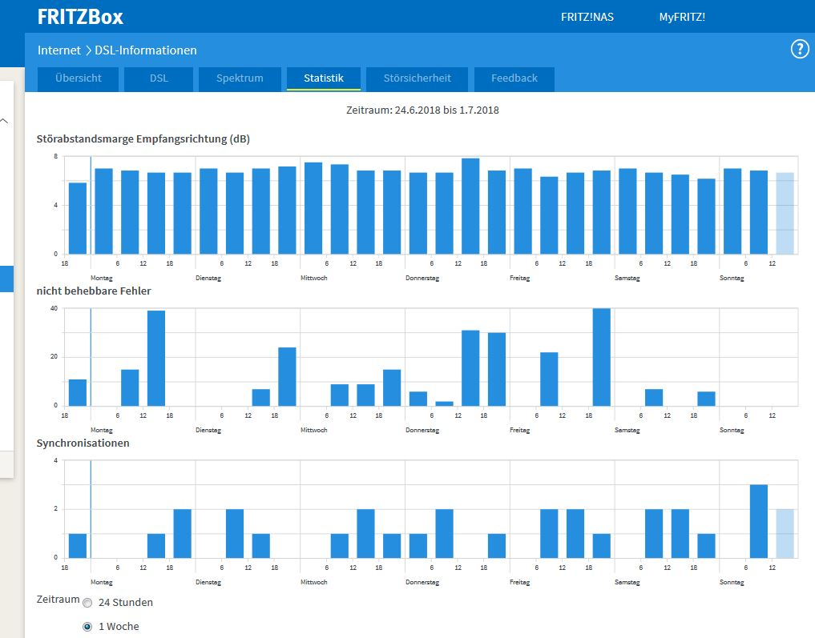
2018-06-08 | Freitag | 85 MBit down 32 MBit up | ...?... Gewitter | 20:10:00
2018-06-09 | Samstag | 87 MBit down 32 MBit up | 8:39:00 | 11:11:00 | 14:23:00 | 20:05:00
2018-06-10 | Sonntag | 86 /87 MBit down 32 MBit up | 6:08:00 | 8:37:00 | 11:18:00 | 19:41:00
2018-06-11 | Montag | 85 MBit down 32 MBit up | 9:04:00 | 16:14:00 | 19:14:00
2018-06-12 | Dienstag | 83 MBit down 32 MBit up | 6:08:00 | 8:59:00 | 1900-01-06 12:37:00 | 17:58:00
2018-06-13 | Mittwoch | 87 MBit down 32 MBit up | 8:47:00 | 12:14:00 | 18:41:00
2018-06-14 | Donnerstag | 86 MBit down 32 MBit up | 6:08:00 | 8:35:00 | 13:47:00
2018-06-15 | Freitag | 87/86 MBit down 32 MBit up | 8:45:00 | 11:36:00 | 14:02:00 | 16:17:00 | 18:50:00 | 21:28:00
2018-06-16 | Samstag | 85 MBit down 32 MBit up | 6:08:00 | 8:27:00 | 13:46:00 | 18:59:00 | 21:47:00
2018-06-17 | Sonntag | 85 MBit down 32 MBit up | 6:08:00 | 13:56:00
2018-06-18 | Montag | 86 MBit down 32 MBit up | 18:47:00
2018-06-19 | Dienstag | 86 MBit down 32 MBit up | 14:00:00 | 20:10:00
2018-06-20 | Mittwoch | 85 MBit down 32 MBit up | 8:29:00
2018-06-21 | Donnerstag | 84/86 MBit down 32 MBit up | 6:08:00 | 9:03:00 | 12:13:00 | 15:54:00 | 18:17:00 | 21:08:00
2018-06-22 | Freitag | 86 MBit down 32 MBit up | 6:08:00 | 8:18:00 | 13:58:00 | 21:27:00
2018-06-23 | Samstag | 85 MBit down 32 MBit up | 13:24:00 | 15:59:00 | 18:29:00 | 21:06:00
2018-06-24 | Sonntag | 85 MBit down 32 MBit up | 8:10:00 | 10:38:00 | 15:35:00 | 20:47:00
2018-06-25 | Montag | 86 MBit down 32 MBit up | 13:44:00 | 18:49:00 | 21:28:00
2018-06-26 | Dienstag | 85 MBit down 32 MBit up | 6:08:00 | 8:53:00 | 12:20:00
2018-06-27 | Mittwoch | 86 MBit down 32 MBit up | 8:26:00 | 13:41:00 | 17:15:00 | 19:47:00
2018-06-28 | Donnerstag | 86 MBit down 32 MBit up | 0:10:00 | 8:46:00 | 11:16:00 | 18:58:00
2018-06-29 | Freitag | 85 MBit down 32 MBit up | 6:08:00 | 11:16:00 | 13:49:00 | 16:18:00 | 18:56:00
2018-06-30 | Samstag | 85 MBit down 32 MBit up | 8:08:00 | 10:48:00 | 13:52:00 | 16:36:00 | 19:26:00
2018-07-01 | Sonntag | 85 MBit down 32 MBit up | 6:08:00 | 8:39:00 | 11:21:00 | 13:37:00 | 16:26:00 | 21:47:00
2018-07-02 | Montag | 86 MBit down 32 MBit up | wegen Reset | keine Daten
2018-07-03 | Dienstag | 86 MBit down 32 MBit up | wegen Reset | keine Daten
2018-07-04 | Mittwoch | 86 MBit down 32 MBit up | Gewitter = | Reset | 12:12:00 | 21:47:00
2018-07-05 | Donnerstag | 86 MBit down 32 MBit up | 6:08:00 | 12:28:00
2018-07-06 | Freitag | 85 MBit down 32 MBit up | 6:08:00 | 9:12:00 | 21:41:00
2018-07-07 | Samstag | 84 MBit down 32 MBit up | 8:47:00 | 11:11:00 | 14:07:00 | 16:43:00 | 19:29:00
2018-07-08 | Sonntag | 86 MBit down 32 MBit up | 16:26:00 | 21:40:00
2018-07-09 | Montag | 85 MBit down 32 MBit up | 8:43:00 | 11:18:00 | 18:56:00 | 21:23:00
2018-07-10 | Dienstag | 85 MBit down 32 MBit up | 6:08:00 | 9:09:00 | 15:49:00 | 17:54:00 | 20:24:00
2018-07-11 | Mittwoch | 86 MBit down 32 MBit up | 6:08:00 | 11:15:00 | 13:36:00
2018-07-12 | Donnerstag | 85 MBit down 32 MBit up | 6:08:00 | 11:19:00 | 16:13:00
2018-07-13 | Freitag | 87 MBit down 32 MBit up | 8:39:00 | 11:16:00 | 13:54:00
2018-07-14 | Samstag | 84 MBit down 32 MBit up | 8:33:00 | 14:33:00 | 22:54:00
2018-07-15 | Sonntag | 86 MBit down 32 MBit up | 11:17:00 | 11:27:00 | 12:21:00 | 12:25:00
2018-07-16 | Montag | 86 MBit down 32 MBit up | 8:57:00 | 19:16:00
2018-07-17 | Dienstag | 86 MBit down 32 MBit up | 12:15:00 | 18:19:00
2018-07-18 | Mittwoch | 86 MBit down 32 MBit up | 16:13:00 | 21:39:00
2018-07-19 | Donnerstag | 86 MBit down 32 MBit up | 9:11:00 | 12:26:00 | 21:48:00
2018-07-20 | Freitag | 84 MBit down 32 MBit up | 6:07:00 | 8:46:00 | 19:15:00
2018-07-21 | Samstag | 85 MBit down 32 MBit up | 6:07:00 | 8:47:00 | 14:54:00 | 21:03:00
2018-07-22 | Sonntag | 70 MBit down 32 MBit up | 3:00:00 | 20:34:00 | 22:21:00 | 22:55:00
2018-07-23 | Montag | 70 MBit down 32 MBit up | 3:00:00 | !!! | (Was ist ab hier bei der Telekom passiert?) |  |  |  |  | !!!
2018-07-24 | Dienstag | 70 MBit down 32 MBit up | kein Ausfall | !!! | (Bei mir zu Hause keine Veränderungen) |  |  |  |  | !!!
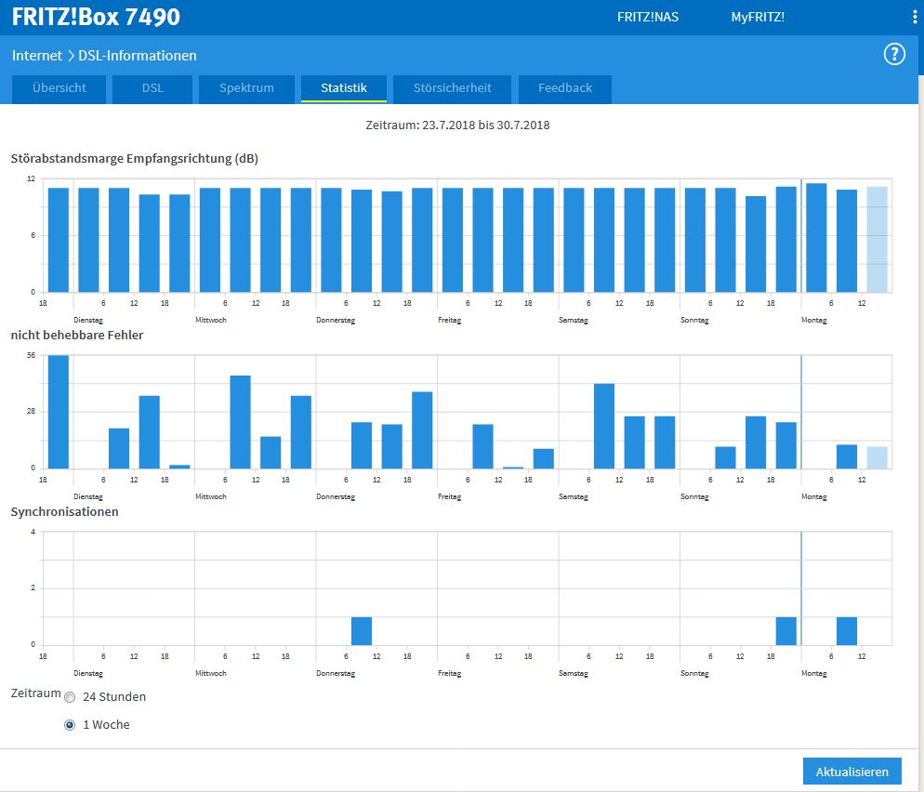
2018-07-25 | Mittwoch | 70 MBit down 32 MBit up | kein Ausfall
2018-07-26 | Donnerstag | 70 MBit down 32 MBit up | 6:07:00
2018-07-27 | Freitag | 70 MBit down 32 MBit up | kein Ausfall
2018-07-28 | Samstag | 70 MBit down 32 MBit up | kein Ausfall
2018-07-29 | Sonntag | 70 MBit down 32 MBit up | 18:13:00
2018-07-30 | Montag | 70 MBit down 32 MBit up | 6:07:00
2018-07-31 | Dienstag | 70 MBit down 32 MBit up | kein Ausfall
2018-08-01 | Mittwoch | 70 MBit down 32 MBit up | 12:49:00
2018-08-02 | Donnerstag | 70 MBit down 32 MBit up | kein Ausfall
2018-08-03 | Freitag | 70 MBit down 32 MBit up | kein Ausfall
2018-08-04 | Samstag | 70 MBit down 32 MBit up | kein Ausfall
2018-08-05 | Sonntag | 70 MBit down 32 MBit up | kein Ausfall
2018-08-06 | Montag | 70 MBit down 32 MBit up | kein Ausfall
2018-08-07 | Dienstag | 70 MBit down 32 MBit up | 6:07:00
2018-08-08 | Mittwoch | 70 MBit down 32 MBit up | 13:49:00
2018-08-09 | Donnerstag | 70 MBit down 32 MBit up | 6:07:00
2018-08-10 | Freitag | 70 MBit down 32 MBit up | kein Ausfall
2018-08-11 | Samstag | 70 MBit down 32 MBit up | kein Ausfall
2018-08-12 | Sonntag | 70 MBit down 32 MBit up | 14:05:00 | 16:59:00
2018-08-13 | Montag | 70 MBit down 32 MBit up | 22:03:00
2018-08-14 | Dienstag | 70 MBit down 32 MBit up | kein Ausfall
2018-08-15 | Mittwoch | 70 MBit down 32 MBit up | 6:07:00
2018-08-16 | Donnerstag | 70 MBit down 32 MBit up | 12:22:00
2018-08-17 | Freitag | 70 MBit down 32 MBit up | kein Ausfall
2018-08-18 | Samstag | 70 MBit down 32 MBit up | kein Ausfall
2018-08-19 | Sonntag | 70 MBit down 32 MBit up | 8:52:00 | 11:45:00
2018-08-20 | Montag | 70 MBit down 32 MBit up | 9:05:00 | 19:19:00 | 22:41:00
2018-08-21 | Dienstag | 70 MBit down 32 MBit up | 6:07:00 | 8:52:00 | 12:19:00
2018-08-22 | Mittwoch | 70 MBit down 32 MBit up | 1:33:00 | 1:48:00
2018-08-23 | Donnerstag | 70 MBit down 32 MBit up | kein Ausfall
2018-08-24 | Freitag | 70 MBit down 32 MBit up | 6:07:00
2018-08-25 | Samstag | 70 MBit down 32 MBit up | 17:21:00
2018-08-26 | Sonntag | 70 MBit down 32 MBit up | 11:13:00 | 21:38:00
2018-08-27 | Montag | 70 MBit down 32 MBit up | 6:07:00 | 9:01:00
2018-08-28 | Dienstag | 70 MBit down 32 MBit up | kein Ausfall
2018-08-29 | Mittwoch | 70 MBit down 32 MBit up | 19:09:00
2018-08-30 | Donnerstag | 70 MBit down 32 MBit up | 21:35:00
2018-08-31 | Freitag | 70 MBit down 32 MBit up | 15:44:00 | 17:50:00 | 20:39:00
2018-09-01 | Samstag | 70 MBit down 32 MBit up | 10:50:00
2018-09-02 | Sonntag | 70 MBit down 32 MBit up | 13:13:00 | 15:52:00
2018-09-03 | Montag | 70 MBit down 32 MBit up | ---
2018-09-04 | Dienstag | 70 MBit down 32 MBit up | ---
2018-09-05 | Mittwoch | 70 MBit down 32 MBit up | ---
2018-09-06 | Donnerstag | 70 MBit down 32 MBit up | Reset FritzBox bei Gewitter (Daten vom 03.09.18. bis 06.09.18 gelöscht)
2018-09-07 | Freitag | 70 MBit down 32 MBit up | 8:38:00
2018-09-08 | Samstag | 70 MBit down 32 MBit up | 8:22:00
2018-09-09 | Sonntag | 70 MBit down 32 MBit up | 18:40:00
2018-09-10 | Montag | 70 MBit down 32 MBit up | 8:52:00 | 11:19:00 | 20:02:00
2018-09-11 | Dienstag | 70 MBit down 32 MBit up | 6:07:00
2018-09-12 | Mittwoch | 70 MBit down 32 MBit up | kein Ausfall
2018-09-13 | Donnerstag | 70 MBit down 32 MBit up | 13:56:00
2018-09-14 | Freitag | 70 MBit down 32 MBit up | kein Ausfall
2018-09-15 | Samstag | 70 MBit down 32 MBit up | kein Ausfall
2018-09-16 | Sonntag | 70 MBit down 32 MBit up | kein Ausfall
2018-09-17 | Montag | 70 MBit down 32 MBit up | kein Ausfall
2018-09-18 | Dienstag | 70 MBit down 32 MBit up | 17:22:00
2018-09-19 | Mittwoch | 70 MBit down 32 MBit up | kein Ausfall
2018-09-20 | Donnerstag | 70 MBit down 32 MBit up | kein Ausfall
2018-09-21 | Freitag | 70 MBit down 32 MBit up | kein Ausfall
2018-09-22 | Samstag | xx MBit down 32 MBit up | 7490 / Fritz!OS 7 Update um 00:30 = Reset
2018-09-23 | Sonntag | 70 MBit down 32 MBit up | kein Ausfall
2018-09-24 | Montag | 70 MBit down 32 MBit up | kein Ausfall
2018-09-25 | Dienstag | 70 MBit down 32 MBit up | 1900-01-04 02:18:00
2018-09-26 | Mittwoch | 70 MBit down 32 MBit up | 10:00 = Reset
2018-09-27 | Donnerstag | 70 MBit down 32 MBit up | kein Ausfall
2018-09-28 | Freitag | 70 MBit down 32 MBit up | kein Ausfall
2018-09-29 | Samstag | 70 MBit down 32 MBit up | kein Ausfall
2018-09-30 | Sonntag | 70 MBit down 32 MBit up | 17:23:00
2018-10-01 | Montag | 70 MBit down 32 MBit up | kein Ausfall
2018-10-02 | Dienstag | 70 MBit down 32 MBit up | kein Ausfall
2018-10-03 | Mittwoch | 70 MBit down 32 MBit up | kein Ausfall
2018-10-04 | Donnerstag | 70 MBit down 32 MBit up | kein Ausfall
2018-10-05 | Freitag | 70 MBit down 32 MBit up | kein Ausfall
2018-10-06 | Samstag | 70 MBit down 32 MBit up | kein Ausfall
2018-10-07 | Sonntag | 70 MBit down 32 MBit up | kein Ausfall
2018-10-08 | Montag | 70 MBit down 32 MBit up | kein Ausfall
2018-10-09 | Dienstag | 70 MBit down 32 MBit up | kein Ausfall
2018-10-10 | Mittwoch | 80 MBit down 34 MBit up | 10:13:00 |  | !!! | (Telekom setzt Download hoch auf 80 MB = wieder Ausfälle) |  |  |  |  |  | !!!
2018-10-11 | Donnerstag | 80 MBit down 34 MBit up | 3:26:00 |  | !!! | (Bei mir zu Hause keine Veränderungen) |  |  |  |  |  | !!!
2018-10-12 | Freitag | 80 MBit down 34 MBit up | kein Ausfall |  | !!! |  |  |  |  |  |  | !!!
2018-10-13 | Samstag | 80 MBit down 34 MBit up | 7:52:00 | 9:26:00 | !!! |  |  |  |  |  |  | !!!
2018-10-14 | Sonntag | 80 MBit down 34 MBit up | 3:08:00 |  | !!! |  |  |  |  |  |  | !!!
2018-10-15 | Montag | 70 MBit down 32 MBit up | kein Ausfall |  | !!! | (Telekom Download wieder auf 70 MB = (fast) keine Ausfälle) |  |  |  |  |  | !!!
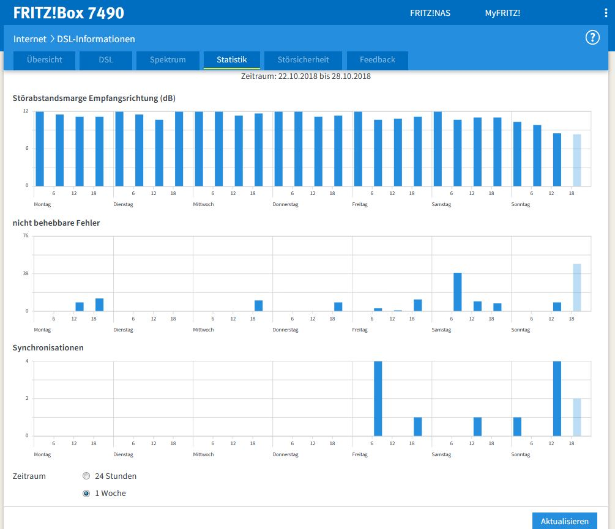
2018-10-16 | Dienstag | 70 MBit down 32 MBit up | kein Ausfall
2018-10-17 | Mittwoch | 70 MBit down 32 MBit up | kein Ausfall
2018-10-18 | Donnerstag | 70 MBit down 32 MBit up | kein Ausfall
2018-10-19 | Freitag | 70 MBit down 32 MBit up | kein Ausfall
2018-10-20 | Samstag | 70 MBit down 32 MBit up | kein Ausfall
2018-10-21 | Sonntag | 70 MBit down 32 MBit up | kein Ausfall
2018-10-22 | Montag | 70 MBit down 32 MBit up | kein Ausfall
2018-10-23 | Dienstag | 70 MBit down 32 MBit up | kein Ausfall
2018-10-24 | Mittwoch | 70 MBit down 32 MBit up | kein Ausfall
2018-10-25 | Donnerstag | 70 MBit down 32 MBit up | kein Ausfall
2018-10-26 | Freitag | 70 MBit down 32 MBit up | 10:33:00 | 20:05:00
2018-10-27 | Samstag | 70 MBit down 32 MBit up | 16:10:00
2018-10-28 | Sonntag | 80 MBit down 33 MBit up | 2:03:00 | 12:43:00 | 13:48:00 | 15:18:00 | 21:03:00 | 21:38:00
2018-10-29 | Montag | 70 MBit down 32 MBit up | 3:04:00
2018-10-30 | Dienstag | 70 MBit down 32 MBit up | 3:08:00 | 12:39:00
2018-10-31 | Mittwoch | 70 MBit down 32 MBit up | 3:04:00 | 12:48:00
2018-11-01 | Donnerstag | 70 MBit down 32 MBit up | 3:07:00
2018-11-02 | Freitag | 70 MBit down 32 MBit up | kein Ausfall
2018-11-03 | Samstag | 70 MBit down 32 MBit up | kein Ausfall
2018-11-04 | Sonntag | 70 MBit down 32 MBit up | 17:28:00 | 20:00:00
2018-11-05 | Montag | 70 MBit down 32 MBit up | 19:09:00
2018-11-06 | Dienstag | 70 MBit down 32 MBit up | 18:27:00
2018-11-07 | Mittwoch | 70 MBit down 32 MBit up | kein Ausfall
2018-11-08 | Donnerstag | 70 MBit down 32 MBit up | kein Ausfall
2018-11-09 | Freitag | 70 MBit down 32 MBit up | kein Ausfall
2018-11-10 | Samstag | 70 MBit down 32 MBit up | kein Ausfall
2018-11-11 | Sonntag | 70 MBit down 32 MBit up | kein Ausfall
2018-11-12 | Montag | 70 MBit down 32 MBit up | kein Ausfall
2018-11-13 | Dienstag | 70 MBit down 32 MBit up | kein Ausfall
2018-11-14 | Mittwoch | 70 MBit down 32 MBit up | 13:33:00
2018-11-15 | Donnerstag | 70 MBit down 32 MBit up | kein Ausfall
2018-11-16 | Freitag | 70 MBit down 32 MBit up | kein Ausfall
2018-11-17 | Samstag | 70 MBit down 32 MBit up | kein Ausfall
2018-11-18 | Sonntag | 70 MBit down 32 MBit up | 12:09:00
2018-11-19 | Montag | 70 MBit down 32 MBit up | 20:55:00
2018-11-20 | Dienstag | 70 MBit down 32 MBit up | 6:07:00
2018-11-21 | Mittwoch | 70 MBit down 32 MBit up | kein Ausfall
2018-11-22 | Donnerstag | 70 MBit down 32 MBit up | 15:53:00
2018-11-23 | Freitag | 70 MBit down 32 MBit up | kein Ausfall
24-112-18 | Samstag | 70 MBit down 32 MBit up | kein Ausfall
2018-11-25 | Sonntag | 70 MBit down 32 MBit up | kein Ausfall
2018-11-26 | Montag | 70 MBit down 32 MBit up | 14:34:00 | 16:11:00
2018-11-27 | Dienstag | 70 MBit down 32 MBit up | 20:06:00
2018-11-28 | Mittwoch | 70 MBit down 32 MBit up | 21:26:00
2018-11-29 | Donnerstag | 70 MBit down 32 MBit up | 20:01:00
2018-11-30 | Freitag | 70 MBit down 32 MBit up | kein Ausfall
2018-12-01 | Samstag | 70 MBit down 32 MBit up | kein Ausfall
2018-12-02 | Sonntag | 70 MBit down 32 MBit up | 12:13:00
2018-12-03 | Montag | 70 MBit down 32 MBit up | kein Ausfall
2018-12-04 | Dienstag | 70 MBit down 34 MBit up | 20:37:00
2018-12-05 | Mittwoch | 70 MBit down 34 MBit up | kein Ausfall
2018-12-06 | Donnerstag | 70 MBit down 34 MBit up | 14:58:00
2018-12-07 | Freitag | 70 MBit down 34 MBit up | 3:00:00 | 17:12:00
2018-12-08 | Samstag | 70 MBit down 34 MBit up | 6:08:00
2018-12-09 | Sonntag | 70 MBit down 34 MBit up | 19:59:00
2018-12-10 | Montag | 70 MBit down 35 MBit up | 18:35:00
2018-12-11 | Dienstag | 70 MBit down 34 MBit up | 6:07:00 | 13:02:00
2018-12-12 | Mittwoch | 70 MBit down 34 MBit up | kein Ausfall
2018-12-13 | Donnerstag | 70 MBit down 34 MBit up | kein Ausfall
2018-12-14 | Freitag | 70 MBit down 34 MBit up | kein Ausfall
2018-12-15 | Samstag | 70 MBit down 34 MBit up | kein Ausfall
2018-12-16 | Sonntag | 70 MBit down 34 MBit up | 20:36:00
2018-12-17 | Montag | 70 MBit down 34 MBit up | kein Ausfall
2018-12-18 | Dienstag | 70 MBit down 34 MBit up | kein Ausfall
2018-12-19 | Mittwoch | 70 MBit down 34 MBit up | 20:30:00
2018-12-20 | Donnerstag | 70 MBit down 34 MBit up | 10:01:00
2018-12-21 | Freitag | 70 MBit down 34 MBit up | kein Ausfall
2018-12-22 | Samstag | 70 MBit down 34 MBit up | kein Ausfall
2018-12-23 | Sonntag | 70 MBit down 34 MBit up | kein Ausfall
2018-12-24 | Montag | 70 MBit down 34 MBit up | kein Ausfall
2018-12-25 | Dienstag | 70 MBit down 34 MBit up | kein Ausfall
2018-12-26 | Mittwoch | 70 MBit down 34 MBit up | 10:40:00 | 11:14:00 | 21:36:00
2018-12-27 | Donnerstag | 70 MBit down 34 MBit up | 21:11:00
2018-12-28 | Freitag | 70 MBit down 34 MBit up | 18:00:00 | 19:06:00
2018-12-29 | Samstag | 70 MBit down 34 MBit up | kein Ausfall
2018-12-30 | Sonntag | 70 MBit down 34 MBit up | 19:55:00
2018-12-31 | Montag | 70 MBit down 34 MBit up | 20:15:00 | 21:31:00
2019-01-01 | Dienstag | 70 MBit down 34 MBit up | 20:52:00 | 22:04:00
2019-01-02 | Mittwoch | 70 MBit down 34 MBit up | 13:44:00
2019-01-03 | Donnerstag | 70 MBit down 34 MBit up | 16:33:00 | 20:31:00 | 21:41:00
2019-01-04 | Freitag | 70 MBit down 34 MBit up | 11:13:00 | 12:17:00 | 21:36:00
2019-01-05 | Samstag | 70 MBit down 34 MBit up | 10:44:00 | 11:58:00 | 21:07:00
2019-01-06 | Sonntag | 70 MBit down 34 MBit up | 14:47:00 | 15:59:00 | 16:55:00 | 20:10:00 | 21:29:00
2019-01-07 | Montag | 70 MBit down 34 MBit up | 12:35:00 | 20:04:00 | 21:15:00
2019-01-08 | Dienstag | 60 MBit down 32 MBit up | 3:00:00
2019-01-09 | Mittwoch | 60 MBit down 32 MBit up | 3:10:00
2019-01-10 | Donnerstag | 60 MBit down 32 MBit up | 3:23:00 | 14:13:00 | 21:25:00
2019-01-11 | Freitag | 70 MBit down 32 MBit up | 11:41:00 | 12:26:00 | 18:21:00 | 19:28:00 | 20:38:00
2019-01-12 | Samstag | 60 MBit down 32 MBit up | 3:11:00
2019-01-13 | Sonntag | 60 MBit down 32 MBit up | kein Ausfall
2019-01-14 | Montag | 60 MBit down 32 MBit up | kein Ausfall
2019-01-15 | Dienstag | 60 MBit down 32 MBit up | kein Ausfall
2019-01-16 | Mittwoch | 60 MBit down 32 MBit up | 13:55:00
2019-01-17 | Donnerstag | 60 MBit down 32 MBit up | kein Ausfall
2019-01-18 | Freitag | 60 MBit down 32 MBit up | kein Ausfall
2019-01-19 | Samstag | 60 MBit down 32 MBit up | kein Ausfall
2019-01-20 | Sonntag | 60 MBit down 32 MBit up | kein Ausfall
2019-01-21 | Montag | 60 MBit down 32 MBit up | 14:52:00
2019-01-22 | Dienstag | 60 MBit down 32 MBit up | FritzBox 7590 ab 15:55 Uhr in Betrieb = Reset/Neustart
2019-01-23 | Mittwoch | 60 MBit down 32 MBit up | kein Ausfall
2019-01-24 | Donnerstag | 60 MBit down 32 MBit up | kein Ausfall
2019-01-25 | Freitag | 60 MBit down 32 MBit up | kein Ausfall
2019-01-26 | Samstag | 70 MBit down 32 MBit up | 3:02:00
2019-01-27 | Sonntag | 80 MBit down 38 MBit up | 3:19:00 | 11:26:00 | 13:36:00 | 14:23:00
2019-01-28 | Montag | 80 MBit down 37 MBit up | 3:13:00 | 7:46:00 | 14:44:00
2019-01-29 | Dienstag | 80 MBit down 36 MBit up | kein Ausfall
2019-01-30 | Mittwoch | 80 MBit down 37 MBit up | 21:45:00
2019-01-31 | Donnerstag | 80 MBit down 37 MBit up | kein Ausfall
2019-02-01 | Freitag | 80 MBit down 37 MBit up | 13:26:00 | 17:50:00
2019-02-02 | Samstag | 80 MBit down 36 MBit up | kein Ausfall
2019-02-03 | Sonntag | 80 MBit down 36 MBit up | 19:37:00 | 21:43:00
2019-02-04 | Montag | 80 MBit down 35/37 MBit up | 16:41:00
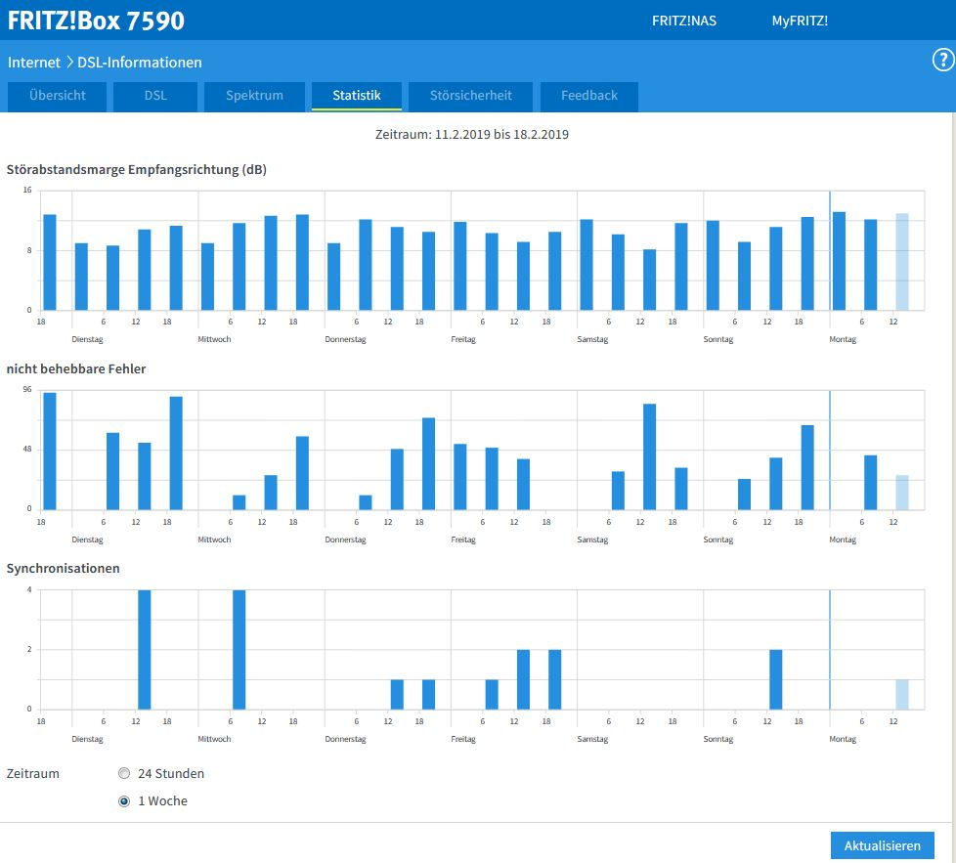
2019-02-05 | Dienstag | 80 MBit down 37 MBit up | 8:03:00 | 15:48:00
2019-02-06 | Mittwoch | 80 MBit down 37 MBit up | 18:19:00
2019-02-07 | Donnerstag | 80 MBit down 36 MBit up | 20:45:00
2019-02-08 | Freitag | 80 MBit down 36 MBit up | 18:25:00
2019-02-09 | Samstag | 80 MBit down 36 MBit up | 10:58:00
2019-02-10 | Sonntag | 80 MBit down 37 MBit up | kein Ausfall
2019-02-11 | Montag | 80 MBit down 37 MBit up | 11:37:00 | 16:01:00
2019-02-12 | Dienstag | 80 MBit down 37 MBit up | 14:04:00
2019-02-13 | Mittwoch | 80 MBit down 37 MBit up | 8:36:00 | 9:23:00 | 11:27:00
2019-02-14 | Donnerstag | 80 MBit down 37 MBit up | 13:32:00 | 20:31:00
2019-02-15 | Freitag | 80 MBit down 37 MBit up | 10:16:00 | 13:23:00 | 14:42:00 | 19:45:00 | 21:54:00
2019-02-16 | Samstag | 80 MBit down 37 MBit up | kein Ausfall
2019-02-17 | Sonntag | 80 MBit down 37 MBit up | 13:55:00 | 17:24:00
2019-02-18 | Montag | 80 MBit down 37 MBit up | 13:00:00 | 15:32:00 | 17:12:00 | 20:50:00
2019-02-19 | Dienstag | 80 MBit down 37 MBit up | kein Ausfall
2019-02-20 | Mittwoch | 80 MBit down 37 MBit up | kein Ausfall
2019-02-21 | Donnerstag | 80 MBit down 37 MBit up | kein Ausfall
2019-02-22 | Freitag | 80 MBit down 37 MBit up | 8:04:00 | 22:00:00
2019-02-23 | Samstag | 80 MBit down 37 MBit up | 13:59:00 | 19:00:00 | 21:16:00
2019-02-24 | Sonntag | 80 MBit down 37 MBit up | 9:13:00 | 12:18:00
2019-02-25 | Montag | 80 MBit down 37 MBit up | kein Ausfall
2019-02-26 | Dienstag | 80 MBit down 37 MBit up | 18:01:00 | 21:58:00
2019-02-27 | Mittwoch | 80 MBit down 37 MBit up | 11:27:00 | 12:55:00 | 16:58:00 | 17:06:00
2019-02-28 | Donnerstag | 80 MBit down 37 MBit up | 18:38:00
2019-03-01 | Freitag | 80 MBit down 37 MBit up | 14:47:00
2019-03-02 | Samstag | 80 MBit down 37 MBit up | 17:46:00 | 18:56:00 | 21:34:00
2019-03-03 | Sonntag | 80 MBit down 37 MBit up | 7:15:00
2019-03-04 | Montag | 80 MBit down 37 MBit up | 18:15:00 | 19:31:00
2019-03-05 | Dienstag | 80 MBit down 36 MBit up | 12:39:00 | 15:25:00 | 16:47:00
2019-03-06 | Mittwoch | 80 MBit down 35 MBit up | kein Ausfall
2019-03-07 | Donnerstag | 80 MBit down 35 MBit up | kein Ausfall
2019-03-08 | Freitag | 80 MBit down 35 MBit up | 19:59:00 | 21:17:00
2019-03-09 | Samstag | 80 MBit down 35 MBit up | (Reset 7590)
2019-03-10 | Sonntag | 80 MBit down 35 MBit up | 17:32:00
2019-03-11 | Montag | 80 MBit down 37 MBit up | 19:45:00 | 22:00:00
2019-03-12 | Dienstag | 80 MBit down 37 MBit up | 6:57:00 | 7:46:00 | 9:57:00 | 14:24:00
2019-03-13 | Mittwoch | 80 MBit down 37 MBit up | 12:07:00 | 20:08:00
2019-03-14 | Donnerstag | 80 MBit down 33 MBit up | 8:03:00 | 11:47:00 | 14:07:00 | 20:23 neue ab-Ltg. *) | 21:52:00 | *) neue ab-Ltg. in Betrieb vom Hausanschluss bis zur TAE-Dose (=15 mtr.)
2019-03-15 | Freitag | 70 MBit down 32 MBit up | 3:13:00
2019-03-16 | Samstag | 70 MBit down 32 MBit up | kein Ausfall
2019-03-17 | Sonntag | 70 MBit down 32 MBit up | 3:10:00
2019-03-18 | Montag | 90 MBit down 32 MBit up | 1:11:00 | 1:17:00 | 3:28:00
2019-03-19 | Dienstag | 90 MBit down 32 MBit up | 3:07:00 | 5:19:00 | 6:05:00 | 7:46:00 | 8:37:00
2019-03-20 | Mittwoch | 80 MBit down 32 MBit up | 3:00:00
2019-03-21 | Donnerstag | 80 MBit down 32 MBit up | kein Ausfall
2019-03-22 | Freitag | 80 MBit down 32 MBit up | kein Ausfall
2019-03-23 | Samstag | 80 MBit down 32 MBit up | kein Ausfall
2019-03-24 | Sonntag | 80 MBit down 32 MBit up | kein Ausfall
2019-03-25 | Montag | 80 MBit down 32 MBit up | kein Ausfall
2019-03-26 | Dienstag | 80 MBit down 32 MBit up | kein Ausfall
2019-03-27 | Mittwoch | 80 MBit down 32 MBit up | kein Ausfall
2019-03-28 | Donnerstag | 80 MBit down 32 MBit up | kein Ausfall
2019-03-29 | Freitag | 80 MBit down 32 MBit up | kein Ausfall
2019-03-30 | Samstag | 90 MBit down 37 MBit up | 3:08:00 | 8:14:00 | 9:27:00 | 18:16:00
2019-03-31 | Sonntag | 90 MBit down 32 MBit up | 4:13:00 | 15:50:00 | 17:34:00 | 18:17:00
2019-04-01 | Montag | 90 MBit down 32 MBit up | 3:10:00 | 10:06:00 | 12:03:00 | 13:42:00
2019-04-02 | Dienstag | 80 MBit down 32 MBit up | 3:12:00
2019-04-03 | Mittwoch | 80 MBit down 32 MBit up | 3:18:00
2019-04-04 | Donnerstag | 80 MBit down 32 MBit up | kein Ausfall
2019-04-05 | Freitag | 80 MBit down 32 MBit up | kein Ausfall
2019-04-06 | Samstag | 80 MBit down 32 MBit up | kein Ausfall
2019-04-07 | Sonntag | 80 MBit down 32 MBit up | kein Ausfall
2019-04-08 | Montag | 80 MBit down 32 MBit up | kein Ausfall
2019-04-09 | Dienstag | 80 MBit down 32 MBit up | kein Ausfall
2019-04-10 | Mittwoch | 80 MBit down 32 MBit up | kein Ausfall
2019-04-11 | Donnerstag | 80 MBit down 32 MBit up | kein Ausfall
2019-04-12 | Freitag | 80 MBit down 32 MBit up | kein Ausfall
2019-04-13 | Samstag | 80 MBit down 32 MBit up | 3:14:00 | 12:39:00 | 13:23:00
2019-04-14 | Sonntag | 80 MBit down 32 MBit up | 3:25:00 | 7:59:00 | 9:01:00 | 14:01:00
2019-04-15 | Montag | 80 MBit down 32 MBit up | 3:22:00
2019-04-16 | Dienstag | 80 MBit down 32 MBit up | 3:08:00 | 20:14:00
2019-04-17 | Mittwoch | 80 MBit down 32 MBit up | kein Ausfall
2019-04-18 | Donnerstag | 80 MBit down 32 MBit up | kein Ausfall
2019-04-19 | Freitag | 80 MBit down 32 MBit up | kein Ausfall |  |  |  |  |  |  |  |  | Karfreitag
2019-04-20 | Samstag | 80 MBit down 32 MBit up | kein Ausfall
2019-04-21 | Sonntag | 80 MBit down 32 MBit up | kein Ausfall |  |  |  |  |  |  |  |  | Ostersonntag
2019-04-22 | Montag | 80 MBit down 32 MBit up | kein Ausfall |  |  |  |  |  |  |  |  | Ostermontag
2019-04-23 | Dienstag | 80 MBit down 32 MBit up | kein Ausfall
2019-04-24 | Mittwoch | 80 MBit down 32 MBit up | kein Ausfall
2019-04-25 | Donnerstag | 80 MBit down 32 MBit up | kein Ausfall
2019-04-26 | Freitag | 80 MBit down 32 MBit up | kein Ausfall
2019-04-27 | Samstag | 80 MBit down 32 MBit up | kein Ausfall
2019-04-28 | Sonntag | 80 MBit down 32 MBit up | kein Ausfall
2019-04-29 | Montag | 80 MBit down 32 MBit up | kein Ausfall
2019-04-30 | Dienstag | 80 MBit down 32 MBit up | kein Ausfall
2019-05-01 | Mittwoch | 80 MBit down 32 MBit up | 3:13:00
2019-05-02 | Donnerstag | 84 MBit down 34 MBit up | kein Ausfall
2019-05-03 | Freitag | 84 MBit down 34 MBit up | kein Ausfall
2019-05-04 | Samstag | 84 MBit down 34 MBit up | kein Ausfall
2019-05-05 | Sonntag | 84 MBit down 34 MBit up | kein Ausfall
2019-05-06 | Montag | 84 MBit down 34 MBit up | kein Ausfall
2019-05-07 | Dienstag | 84 MBit down 34 MBit up | kein Ausfall
2019-05-08 | Mittwoch | 84 MBit down 34 MBit up | kein Ausfall
2019-05-09 | Donnerstag | 84 MBit down 34 MBit up | kein Ausfall
2019-05-10 | Freitag | 84 MBit down 34 MBit up | kein Ausfall
2019-05-11 | Samstag | 84 MBit down 34 MBit up | kein Ausfall
2019-05-12 | Sonntag | 84 MBit down 34 MBit up | kein Ausfall
2019-05-13 | Montag | 84 MBit down 34 MBit up | kein Ausfall
2019-05-14 | Dienstag | 84 MBit down 34 MBit up | kein Ausfall
2019-05-15 | Mittwoch | 84 MBit down 34 MBit up | kein Ausfall
2019-05-16 | Donnerstag | 84 MBit down 34 MBit up | kein Ausfall
2019-05-17 | Freitag | 84 MBit down 34 MBit up | kein Ausfall
2019-05-18 | Samstag | 84 MBit down 34 MBit up | kein Ausfall
2019-05-19 | Sonntag | 84 MBit down 34 MBit up | kein Ausfall
2019-05-20 | Montag | 84 MBit down 34 MBit up | kein Ausfall
2019-05-21 | Dienstag | 84 MBit down 34 MBit up | kein Ausfall
2019-05-22 | Mittwoch | 84 MBit down 34 MBit up | kein Ausfall
2019-05-23 | Donnerstag | 84 MBit down 34 MBit up | kein Ausfall
2019-05-24 | Freitag | 84 MBit down 34 MBit up | kein Ausfall
2019-05-25 | Samstag | 84 MBit down 34 MBit up | kein Ausfall
2019-05-26 | Sonntag | 84 MBit down 34 MBit up | kein Ausfall
2019-05-27 | Montag | 84 MBit down 34 MBit up | kein Ausfall
2019-05-28 | Dienstag | 84 MBit down 34 MBit up | kein Ausfall
2019-05-29 | Mittwoch | 84 MBit down 34 MBit up | kein Ausfall
2019-05-30 | Donnerstag | 84 MBit down 34 MBit up | kein Ausfall
2019-05-31 | Freitag | 84 MBit down 34 MBit up | kein Ausfall
2019-06-01 | Samstag | 85 MBit down 33 MBit up | 10:26:00
2019-06-02 | Sonntag | 85 MBit down 33 MBit up | kein Ausfall
2019-06-03 | Montag | 90 MBit down 37 MBit up | ca. 16.00-17.19 Gewitter/FB aus
2019-06-04 | Dienstag | 90 MBit down 37 MBit up | 19:59:00
2019-06-05 | Mittwoch | 79 MBit down 31 MBit up | kein Ausfall
2019-06-06 | Donnerstag | 79 MBit down 31 MBit up | kein Ausfall
2019-06-07 | Freitag | 79 MBit down 31 MBit up | kein Ausfall
2019-06-08 | Samstag | 79 MBit down 31 MBit up | kein Ausfall
2019-06-09 | Sonntag | 79 MBit down 31 MBit up | kein Ausfall
2019-06-10 | Montag | 79 MBit down 31 MBit up | kein Ausfall
2019-06-11 | Dienstag | 79 MBit down 31 MBit up | kein Ausfall
2019-06-12 | Mittwoch | 79 MBit down 31 MBit up | kein Ausfall
2019-06-13 | Donnerstag | 79 MBit down 31 MBit up | kein Ausfall
2019-06-14 | Freitag | 79 MBit down 31 MBit up | kein Ausfall
2019-06-15 | Samstag | 79 MBit down 32 MBit up | FB Update 7.11 um 01.31
2019-06-16 | Sonntag | 90 MBit down 37 MBit up | 10:56:00 | 13:09:00 | 15:15:00
2019-06-17 | Montag | 90 MBit down 37 MBit up | 8:16:00 | 10:25:00 | 14:47:00 | 17:08:00
2019-06-18 | Dienstag | 76 MBit down 30 MBit up | 6:08:00
2019-06-19 | Mittwoch |  | FritzBox aus
2019-06-20 | Donnerstag |  | FritzBox aus
2019-06-21 | Freitag |  | FritzBox aus
2019-06-22 | Samstag |  | FritzBox aus
2019-06-23 | Sonntag |  | FritzBox aus
2019-06-24 | Montag | 90 MBit down 37 MBit up | kein Ausfall
2019-06-25 | Dienstag | 76 MBit down 31 MBit up | 0:35:00 | 10:58:00
2019-06-26 | Mittwoch | 76 MBit down 31 MBit up | kein Ausfall
2019-06-27 | Donnerstag | 76 MBit down 31 MBit up | kein Ausfall
2019-06-28 | Freitag | 76 MBit down 31 MBit up | kein Ausfall
2019-06-29 | Samstag | 76 MBit down 31 MBit up | kein Ausfall
2019-06-30 | Sonntag | 76 MBit down 31 MBit up | kein Ausfall
2019-07-01 | Montag | 76 MBit down 31 MBit up | kein Ausfall
2019-07-02 | Dienstag | 76 MBit down 31 MBit up | kein Ausfall
2019-07-03 | Mittwoch | 76 MBit down 31 MBit up | kein Ausfall
2019-07-04 | Donnerstag | 76 MBit down 31 MBit up | kein Ausfall
2019-07-05 | Freitag | 76 MBit down 31 MBit up | kein Ausfall
2019-07-06 | Samstag | 76 MBit down 31 MBit up | kein Ausfall
2019-07-07 | Sonntag | 76 MBit down 31 MBit up | kein Ausfall
2019-07-08 | Montag | 76 MBit down 31 MBit up | kein Ausfall
2019-07-09 | Dienstag | 75 MBit down 31 MBit up | kein Ausfall
2019-07-10 | Mittwoch | 75 MBit down 31 MBit up | kein Ausfall
2019-07-11 | Donnerstag | 75 MBit down 31 MBit up | kein Ausfall
2019-07-12 | Freitag | 75 MBit down 31 MBit up | kein Ausfall
2019-07-13 | Samstag | 75 MBit down 31 MBit up | kein Ausfall
2019-07-14 | Sonntag | 75 MBit down 31 MBit up | kein Ausfall
2019-07-15 | Montag | 75 MBit down 31 MBit up | kein Ausfall
2019-07-16 | Dienstag | 75 MBit down 31 MBit up | kein Ausfall
2019-07-17 | Mittwoch | 75 MBit down 31 MBit up | kein Ausfall
2019-07-18 | Donnerstag | 75 MBit down 31 MBit up | kein Ausfall
2019-07-19 | Freitag | 75 MBit down 31 MBit up | kein Ausfall
2019-07-20 | Samstag | 75 MBit down 31 MBit up | kein Ausfall
2019-07-21 | Sonntag | 75 MBit down 31 MBit up | kein Ausfall
2019-07-22 | Montag | 75 MBit down 31 MBit up | kein Ausfall
2019-07-23 | Dienstag | 75 MBit down 31 MBit up | kein Ausfall
2019-07-24 | Mittwoch | 75 MBit down 31 MBit up | kein Ausfall
2019-07-25 | Donnerstag | 75 MBit down 31 MBit up | kein Ausfall
2019-07-26 | Freitag | 75 MBit down 31 MBit up | kein Ausfall
2019-07-27 | Samstag | 75 MBit down 31 MBit up | kein Ausfall
2019-07-28 | Sonntag | 79 MBit down 31 MBit up | FB Update 7.12 um 14.07
2019-07-29 | Montag | 79 MBit down 31 MBit up | kein Ausfall
2019-07-30 | Dienstag | 84 MBit down 32 MBit up | 13:15:00
2019-07-31 | Mittwoch | 90 MBit down 37 MBit up | 6:10:00 | 10:34:00 | 13:06:00 | 15:34:00 | 18:16:00
2019-08-01 | Donnerstag | 90 MBit down 37 MBit up | 10:43:00 | 13:23:00 | 20:41:00
2019-08-02 | Freitag | 90 MBit down 37 MBit up | 6:09:00 | 8:31:00 | 10:51:00 | 15:58:00 | 18:25:00 | 20:55:00
2019-08-03 | Samstag | 90 MBit down 35 MBit up | 6:10:00 | 10:52:00 | 13:10 91/35 | 15:34 83/32 | 17:58:00 | 18:01:00
2019-08-04 | Sonntag | 80 MBit down 32 MBit up | 4:02:00 | 16:32:00 | 18:52:00 | 21:17:00
2019-08-05 | Montag | 80 MBit down 27 MBit up | 3:02:00
2019-08-06 | Dienstag | 80 MBit down 27 MBit up | kein Ausfall
2019-08-07 | Mittwoch | 80 MBit down 27 MBit up | kein Ausfall
2019-08-08 | Donnerstag | 80 MBit down 27 MBit up | kein Ausfall
2019-08-09 | Freitag | 80 MBit down 27 MBit up | kein Ausfall | 23:28 Störsicherh. links | =78 D/27 U
2019-08-10 | Samstag | 78 MBit down 27 MBit up | kein Ausfall
2019-08-11 | Sonntag | 78 MBit down 27 MBit up | kein Ausfall
2019-08-12 | Montag | 78 MBit down 27 MBit up | kein Ausfall
2019-08-13 | Dienstag | 78 MBit down 27 MBit up | kein Ausfall
2019-08-14 | Mittwoch | 78 MBit down 27 MBit up | kein Ausfall
2019-08-15 | Donnerstag | 78 MBit down 27 MBit up | FB ztw. aus Gewitter 19.00
2019-08-16 | Freitag | 78 MBit down 27 MBit up | kein Ausfall
2019-08-17 | Samstag | 78 MBit down 27 MBit up | kein Ausfall
2019-08-18 | Sonntag | 78 MBit down 27 MBit up | kein Ausfall
2019-08-19 | Montag | 78 MBit down 27 MBit up | kein Ausfall
2019-08-20 | Dienstag | 78 MBit down 27 MBit up | kein Ausfall
2019-08-21 | Mittwoch | 78 MBit down 27 MBit up | kein Ausfall
2019-08-22 | Donnerstag | 78 MBit down 27 MBit up | kein Ausfall
2019-08-23 | Freitag | 78 MBit down 27 MBit up | kein Ausfall
2019-08-24 | Samstag | 78 MBit down 27 MBit up | kein Ausfall
2019-08-25 | Sonntag | 78 MBit down 27 MBit up | kein Ausfall
2019-08-26 | Montag | 78 MBit down 27 MBit up | kein Ausfall
2019-08-27 | Dienstag | 78 MBit down 27 MBit up | kein Ausfall
2019-08-28 | Mittwoch | 78 MBit down 27 MBit up | kein Ausfall
2019-08-29 | Donnerstag | 78 MBit down 27 MBit up | kein Ausfall
2019-08-30 | Freitag | 78 MBit down 27 MBit up | kein Ausfall
2019-08-31 | Samstag | 78 MBit down 27 MBit up | kein Ausfall
2019-09-01 | Sonntag | 78 MBit down 27 MBit up | kein Ausfall
2019-09-02 | Montag | 64 MBit down 30 MBit up | 3:23:00
2019-09-03 | Dienstag | 70 MBit down 32 MBit up | kein Ausfall
2019-09-04 | Mittwoch | 70 MBit down 32 MBit up | kein Ausfall
2019-09-05 | Donnerstag | 70 MBit down 32 MBit up | kein Ausfall
2019-09-06 | Freitag | 70 MBit down 32 MBit up | kein Ausfall
2019-09-07 | Samstag | 70 MBit down 32 MBit up | kein Ausfall
2019-09-08 | Sonntag | 70 MBit down 32 MBit up | kein Ausfall
2019-09-09 | Montag | 70 MBit down 32 MBit up | kein Ausfall
2019-09-10 | Dienstag | 70 MBit down 32 MBit up | 6:09:00 | 8:48:00
2019-09-11 | Mittwoch | 70 MBit down 32 MBit up | kein Ausfall
2019-09-12 | Donnerstag | 77 MBit down 32 MBit up | kein Ausfall
2019-09-13 | Freitag | 77 MBit down 32 MBit up | kein Ausfall
2019-09-14 | Samstag | 77 MBit down 32 MBit up | kein Ausfall
2019-09-15 | Sonntag | 77 MBit down 32 MBit up | kein Ausfall
2019-09-16 | Montag | 77 MBit down 32 MBit up | kein Ausfall
2019-09-17 | Dienstag | 77 MBit down 32 MBit up | kein Ausfall
2019-09-18 | Mittwoch | 77 MBit down 32 MBit up | kein Ausfall
2019-09-19 | Donnerstag | 77 MBit down 32 MBit up | kein Ausfall
2019-09-20 | Freitag | 77 MBit down 32 MBit up | kein Ausfall
2019-09-21 | Samstag | 77 MBit down 32 MBit up | kein Ausfall
2019-09-22 | Sonntag | 77 MBit down 32 MBit up | kein Ausfall
2019-09-23 | Montag | 77 MBit down 32 MBit up | kein Ausfall
2019-09-24 | Dienstag | 77 MBit down 32 MBit up | kein Ausfall
2019-09-25 | Mittwoch | 77 MBit down 32 MBit up | kein Ausfall
2019-09-26 | Donnerstag | 79 MBit down 31 MBit up | kein Ausfall
2019-09-27 | Freitag | 79 MBit down 37 MBit up | kein Ausfall
2019-09-28 | Samstag | 79 MBit down 37 MBit up | kein Ausfall
2019-09-29 | Sonntag | 79 MBit down 37 MBit up | kein Ausfall
2019-09-30 | Montag | 79 MBit down 37 MBit up | kein Ausfall
2019-10-01 | Dienstag | 79 MBit down 37 MBit up | kein Ausfall
2019-10-02 | Mittwoch | 79 MBit down 37 MBit up | kein Ausfall
2019-10-03 | Donnerstag | 79 MBit down 37 MBit up | kein Ausfall
2019-10-04 | Freitag | 79 MBit down 37 MBit up | kein Ausfall
2019-10-05 | Samstag | 79 MBit down 37 MBit up | kein Ausfall
2019-10-06 | Sonntag | 84 MBit down 34 MBit up | kein Ausfall
2019-10-07 | Montag | 84 MBit down 34 MBit up | kein Ausfall
2019-10-08 | Dienstag | 84 MBit down 34 MBit up | kein Ausfall
2019-10-09 | Mittwoch | 84 MBit down 34 MBit up | kein Ausfall
2019-10-10 | Donnerstag | 84 MBit down 34 MBit up | kein Ausfall
2019-10-11 | Freitag | 84 MBit down 34 MBit up | kein Ausfall
2019-09-12 | Samstag | 84 MBit down 34 MBit up | kein Ausfall
2019-10-13 | Sonntag | 84 MBit down 34 MBit up | kein Ausfall
2019-10-14 | Montag | 84 MBit down 34 MBit up | kein Ausfall
2019-10-15 | Dienstag | 84 MBit down 34 MBit up | kein Ausfall
2019-10-16 | Mittwoch | 84 MBit down 34 MBit up | kein Ausfall
2019-10-17 | Donnerstag | 84 MBit down 34 MBit up | kein Ausfall
2019-10-18 | Freitag | 84 MBit down 34 MBit up | kein Ausfall
2019-10-19 | Samstag | 84 MBit down 34 MBit up | kein Ausfall
2019-10-20 | Sonntag | 84 MBit down 34 MBit up | kein Ausfall
2019-10-21 | Montag | xx MBit down xx MBit up
2019-10-22 | Dienstag | xx MBit down xx MBit up
2019-10-23 | Mittwoch | xx MBit down xx MBit up
2019-10-24 | Donnerstag | xx MBit down xx MBit up
2019-10-25 | Freitag | xx MBit down xx MBit up
2019-10-26 | Samstag | xx MBit down xx MBit up
2019-10-27 | Sonntag | xx MBit down xx MBit up
2019-10-28 | Montag | xx MBit down xx MBit up
2019-10-29 | Dienstag | xx MBit down xx MBit up
2019-10-30 | Mittwoch | xx MBit down xx MBit up
2019-10-31 | Donnerstag | xx MBit down xx MBit up
2019-11-01 | Freitag | xx MBit down xx MBit up
2019-11-02 | Samstag | xx MBit down xx MBit up
2019-11-03 | Sonntag | xx MBit down xx MBit up
2019-11-04 | Montag | xx MBit down xx MBit up
2019-11-05 | Dienstag | xx MBit down xx MBit up
2019-11-06 | Mittwoch | xx MBit down xx MBit up
2019-11-07 | Donnerstag | xx MBit down xx MBit up
2019-11-08 | Freitag | xx MBit down xx MBit up
2019-11-09 | Samstag | xx MBit down xx MBit up
2019-11-10 | Sonntag | xx MBit down xx MBit up
2019-11-11 | Montag | xx MBit down xx MBit up
2019-11-12 | Dienstag | xx MBit down xx MBit up
2019-11-13 | Mittwoch | xx MBit down xx MBit up
2019-11-14 | Donnerstag | xx MBit down xx MBit up
2019-11-15 | Freitag | xx MBit down xx MBit up
2019-11-16 | Samstag | xx MBit down xx MBit up
2019-11-17 | Sonntag | xx MBit down xx MBit up
2019-11-18 | Montag | xx MBit down xx MBit up
2019-11-19 | Dienstag | xx MBit down xx MBit up
2019-11-20 | Mittwoch | xx MBit down xx MBit up
2019-11-21 | Donnerstag | xx MBit down xx MBit up
2019-11-22 | Freitag | xx MBit down xx MBit up
2019-11-23 | Samstag | xx MBit down xx MBit up
2019-11-24 | Sonntag | xx MBit down xx MBit up
2019-11-25 | Montag | xx MBit down xx MBit up
2019-11-26 | Dienstag | xx MBit down xx MBit up
2019-11-27 | Mittwoch | xx MBit down xx MBit up
2019-11-28 | Donnerstag | xx MBit down xx MBit up
2019-11-29 | Freitag | xx MBit down xx MBit up
2019-11-30 | Samstag | xx MBit down xx MBit up
2019-12-01 | Sonntag | xx MBit down xx MBit up
2019-12-02 | Montag | xx MBit down xx MBit up
2019-12-03 | Dienstag | xx MBit down xx MBit up
2019-12-04 | Mittwoch | xx MBit down xx MBit up
2019-12-05 | Donnerstag | xx MBit down xx MBit up
2019-12-06 | Freitag | xx MBit down xx MBit up
2019-12-07 | Samstag | xx MBit down xx MBit up
2019-12-08 | Sonntag | xx MBit down xx MBit up
2019-12-09 | Montag | xx MBit down xx MBit up
2019-12-10 | Dienstag | xx MBit down xx MBit up
2019-12-11 | Mittwoch | xx MBit down xx MBit up
2019-12-12 | Donnerstag | xx MBit down xx MBit up
2019-12-13 | Freitag | xx MBit down xx MBit up
2019-12-14 | Samstag | xx MBit down xx MBit up
15-123-19 | Sonntag | xx MBit down xx MBit up
2019-12-16 | Montag | xx MBit down xx MBit up
2019-12-17 | Dienstag | xx MBit down xx MBit up
2019-12-18 | Mittwoch | xx MBit down xx MBit up
2019-12-19 | Donnerstag | xx MBit down xx MBit up
2019-12-20 | Freitag | xx MBit down xx MBit up
2019-12-21 | Samstag | xx MBit down xx MBit up
2019-12-22 | Sonntag | xx MBit down xx MBit up
2019-12-23 | Montag | xx MBit down xx MBit up
2019-12-24 | Dienstag | xx MBit down xx MBit up
2019-12-25 | Mittwoch | xx MBit down xx MBit up
2019-12-26 | Donnerstag | xx MBit down xx MBit up
2019-12-27 | Freitag | xx MBit down xx MBit up
2019-12-28 | Samstag | xx MBit down xx MBit up
2019-12-29 | Sonntag | xx MBit down xx MBit up
2019-12-30 | Montag | xx MBit down xx MBit up
2019-12-31 | Dienstag | xx MBit down xx MBit up
2020-01-01 | Mittwoch | xx MBit down xx MBit up
2020-01-02 | Donnerstag | xx MBit down xx MBit up
2020-01-03 | Freitag | xx MBit down xx MBit up
2020-01-04 | Samstag | xx MBit down xx MBit up
2020-01-05 | Sonntag | xx MBit down xx MBit up

